処理フロー
画面設計書 |  | 処理フロー |  | 担当者 | 日付
 |  |  | 作成 | CITS武田 | 2020-11-26
 |  |  | 更新 | HYN関 | 2021-10-22
【凡例】
バッチ/画面
サービスAPI
他MS API
自領域
テーブル
他領域
テーブル
 | 1．処理フロー
【社内フロント】
NEWTON
HUB
GMIND
PROSUGATE
RSP
SAP
【調達基盤/発注・在庫状況照会サービス】

統合メニュー
受注明細
有効在庫
発注

置場マスタ
商品マスタ
ブランドマスタ
台湾以降で利用
受注明細参照API
在庫情報参照API
発注情報取得API
各種マスタ
在庫、部材照

在庫・発注残照会
API

在庫引当照会
発注残照会
在庫引当シミュレーション
API

在庫引当シミュレーション
在庫引当シミュレーション
結果サマリ
在庫引当シミュレーション
予定情報

在庫引当シミュレーション結果

画面レイアウト
画面設計書 |  |  |  |  | 画面レイアウト |  | 担当者 | 日付
 |  |  |  |  |  | 作成 | CITS武田 | 2020-11-26
 |  |  |  |  |  | 変更 | HYN関 | 2021-10-22

 | 1．画面レイアウト

 |  | 画面イメージ |  |  |  |  |  |  | パターン１：グローバル番号指定状態を表示する
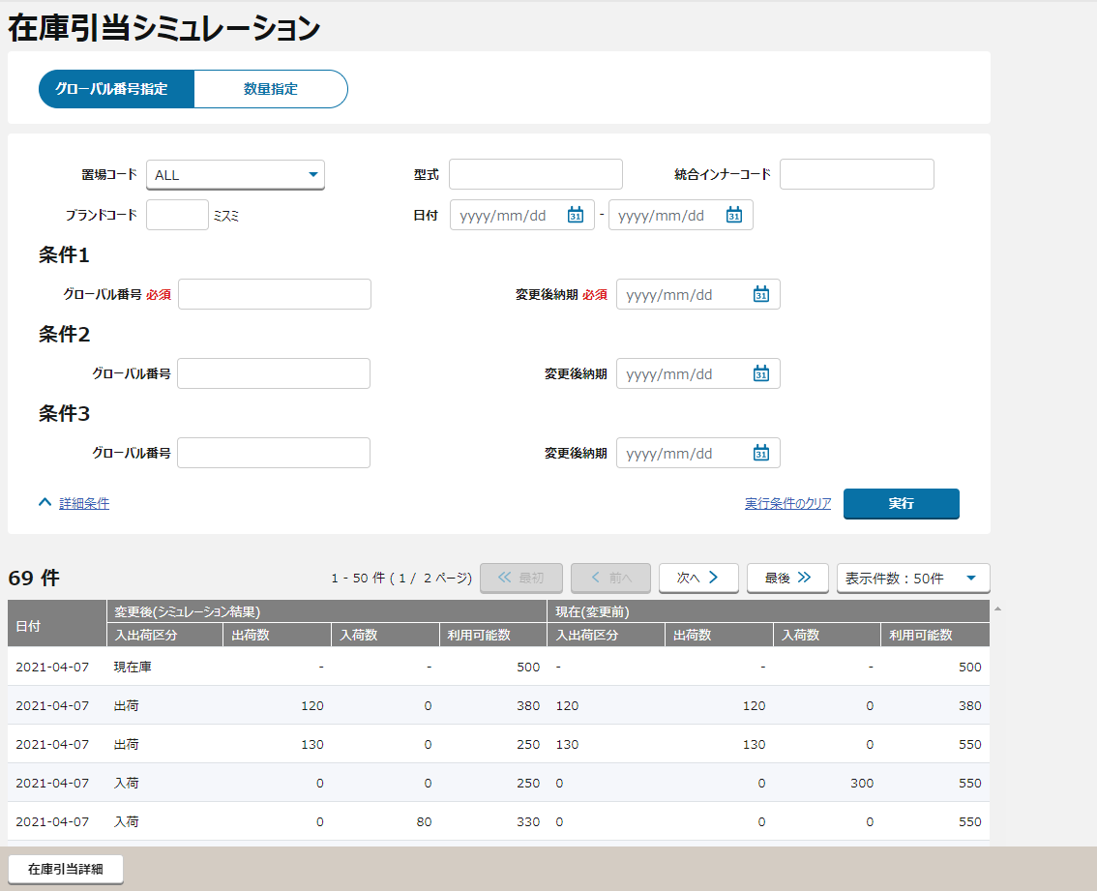
①

②
③
①

②
④
④
③
⑤

⑥

⑦

⑥

〇
①
②
 |  |  |  | 領域番号（画面項目定義参照）
 |  |  |  | ヘッダ
 |  |  |  | グローバル番号指定
③
 |  |  |  | 数量指定
④
 |  |  |  | グローバル番号指定検索条件
⑤
 |  |  |  | 数量指定検索条件
⑥
 |  |  |  | 明細一覧
⑦
 |  |  |  | フッター
⑦
【外部設計】
Mockで各パターンの画面をハードコピーする
 |  | ＜メニュー画面より遷移した場合の初期表示＞

 |  |  |  |  |  |  |  |  | パターン２：数量指定状態を表示する

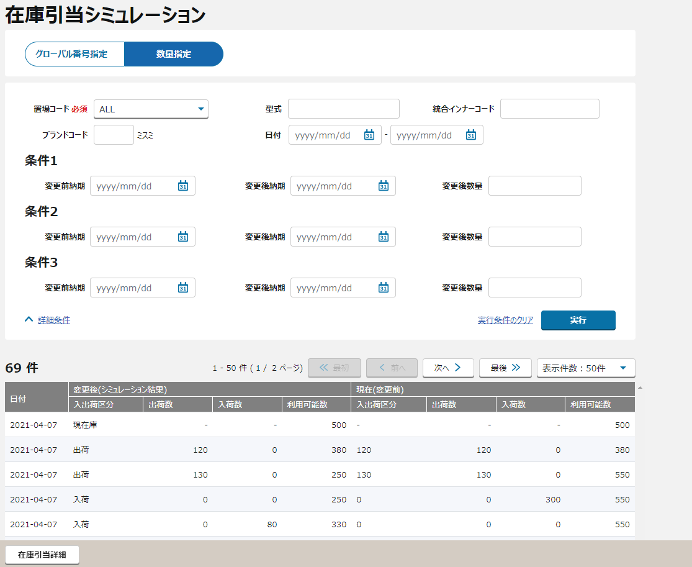
①

②
③
【ToBe外部設計】
「型式」はどこから取得できますか。
【内部】B領域_外部設計QA表.xlsx QA322
221610211

⑤

 |  |  | ＜受注引当シミュレーション結果画面より遷移した場合の初期表示（遷移前のＧ＃指定又は数量指定状態を表示する）＞
【外部設計】
Mockで各パターンの画面をハードコピーする

この画面イメージだけ異質です。

⑥

⑦
【外部設計】
Mockで各パターンの画面をハードコピーする
 |  |  | ＜検索条件を入力し実行ボタンを押下 ⇒ 入力エラーありの場合＞

 |  |  |  | 入力エラー項目がハイライトされる

 |  |  | ＜検索条件を入力し実行ボタンを押下 ⇒ 入力エラーなしの場合＞
【外部設計】
Mockで各パターンの画面をハードコピーする

 |  |  |  | ① 在庫引当詳細ボタンのクリックで受注引当シミュレーション結果画面へ遷移する
 |  |  |  | ② シミュレーション計算後の総有効利用可能数がマイナスの場合は赤文字表示とする

 |  | ＜数量指定選択時＞
【外部設計】
Mockで各パターンの画面をハードコピーする

 |  |  |  | ＜検索条件を入力し実行ボタンを押下 ⇒ 入力エラーありの場合＞
【外部設計】
Mockで各パターンの画面をハードコピーする

 |  |  |  | 入力エラー項目がハイライトされる

【外部設計】
Mockで各パターンの画面をハードコピーする
 |  |  |  | ＜検索条件を入力し実行ボタンを押下 ⇒ 入力エラーなしの場合＞

 |  |  |  | ① 在庫引当詳細ボタンのクリックで受注引当シミュレーション結果画面へ遷移する
 |  |  |  | ② シミュレーション計算後の総有効利用可能数がマイナスの場合は赤文字表示とする

【外部設計】
Mockで各パターンの画面をハードコピーする
 |  |  | ＜全クリアボタン押下＞

画面項目定義
No | コンポーネント名 （論理名） | 領域番号 | 項目名 （論理名）（英） | 項目名 （論理名）（和） | 項目名 （物理名） | 種別 | 型 | 書式 | 表示制御 | 活性制御 | 翻訳有無 | 表示内容 |  |  | 入力時 必須 | 単項目バリデーションチェック |  |  |  |  |  |  |  |  |  |  |  |  |  |  |  | 備考 | e
 |  |  |  |  |  |  |  |  |  |  |  |  |  |  |  | 型 |  |  |  |  |  |  |  |  |  | 数値範囲 |  |  |  | 桁数 |  |  | e
 |  |  |  |  |  |  |  |  |  |  |  | 初期表示（メニューから遷移） | 初期表示（在庫・発注残照会から遷移） | 実行ボタン押下 |  | 必須 | ASCII | 半角 | 全角 | 英字 | 数字 | 英数字 | 日付 | 整数 | 実数 | 超 ＞ | 以上 ≧ | 以下 ≦ | 未満 ＜ | 最大 | 最小 |  | e
1 | [ヘッダエリア] |  | Stock / Component Search | 画面名(ラベル) |  | ラベル | - |  |  |  |  | 固定値「在庫引当シミュレーション」 | 固定値「在庫引当シミュレーション」 | 同左 | － | － | － | － | － | － | － | － | － | － | － | － | － | － | － | － | － |  | e
2 | [基本情報エリア] |  |  | グローバル番号指定 |  | ボタン | - |  |  |  |  | 固定値「グローバル番号指定」 | 固定値「グローバル番号指定」 | 同左 | ー | ー | － | － | － | － | － | － | － | － | － | － | － | － | － | － | － |  | e
3 |  |  |  | 数量指定 |  | ボタン | - |  |  |  |  | 固定値「数量指定」 | 固定値「数量指定」 | 同左 | ー | ー | － | － | － | － | － | － | － | － | － | － | － | － | － | － | － |  | e
4 | グローバル番号指定 |  | Plant | 置場コード（ラベル） |  | ラベル | - |  |  |  |  | 固定値「置場コード」 | 固定値「置場コード」 | 同左 | － | － | － | － | － | － | － | － | － | － | － | － | － | － | － | 2 | － |  | e
5 |  |  | Plant | 置場コード |  | プルダウンボックス | - |  |  | グローバル番号指定時 非活性 |  | ブランク | 在庫・発注残照会画面.置場コード | 同左 | － | － | － | ○ | － | － | － | － | － | － | － | － | － | － | － | 2 4 | － |  | e
6 |  |  | Product Code | 型式（ラベル） |  | ラベル | - |  |  |  |  | 固定値「型式」 | 固定値「型式」 | 同左 | － | － | － | － | － | － | － | － | － | － | － | － | － | － | － | － | － |  | e
7 |  |  | Product Code | 型式 |  | テキスト | 半角数字 |  |  | グローバル番号指定時 非活性 |  | ブランク | ブランク | 同左 | － | － | － | ○ | － | － | ○ | － | － | － | － | － | － | － | － | － | － |  | e
8 |  |  | Ginner Code | 統合インナーコード（ラベル） |  | ラベル | - |  |  |  |  | 固定値「統合インナーコード」 | 固定値「統合インナーコード」 | 同左 | － | － | － | － | － | － | － | － | － | － | － | － | － | － | － | 14 | － |  | e
9 |  |  | Ginner Code | 統合インナーコード |  | テキスト | 半角数字 |  |  | グローバル番号指定時 非活性 |  | ブランク | 在庫・発注残照会画面.統合インナーコード | 同左 | － | － | － | ○ | － | － | ○ | － | － | － | － | － | － | － | － | 14 | － |  | e
10 |  |  | Brand Code | ブランドコード（ラベル） |  | ラベル | - |  |  |  |  | 固定値「ブランドコード」 | 固定値「ブランドコード」 | 同左 | － | － | － | － | － | － | － | － | － | － | － | － | － | － | － | － | － |  | e
11 |  |  | Brand Code | ブランドコード |  | テキスト | 半角数字 |  |  | グローバル番号指定時 非活性 |  | ブランク | 在庫・発注残照会画面.ブランドコード | 同左 | － | － | － | ○ | － | － | ○ | － | － | － | － | － | － | － | － | 4 | － |  | e
12 |  |  |  | ミスミ（ラベル） |  | ラベル | - |  |  |  |  | 固定値「ミスミ」 | 固定値「ミスミ」 | 同左 | － | － | － | － | － | － | － | － | － | － | － | － | － | － | － | － | － |  | e
13 |  |  |  | ブランド名 |  | ラベル | - |  |  |  |  | ブランク | 在庫引当シミュレーションAPI.ブランド名 | 同左 | － | － | － | － | － | － | － | － | － | － | － | － | － | － | － | － | － |  | e
14 |  |  |  | 日付（ラベル） |  | ラベル | - |  |  |  |  | 固定値「日付」 | 固定値「日付」 | 同左 | － | － | － | － | － | － | － | － | － | － | － | － | － | － | － | － | － |  | e
15 |  |  |  | 日付（From） |  | テキスト | 日付 | YYYY/MM/DD |  |  |  | ブランク | ブランク | 同左 | △ | － | － | － | － | － | － | － | ○ | － | － | － | － | － | － | 8 | － | 日付（From）入力の場合 日付（To）も入力してください | e
16 |  |  |  | -（ラベル） |  | ラベル | - |  |  |  |  | 固定値「-」 | 固定値「-」 | 同左 | － | － | － | － | － | － | － | － | － | － | － | － | － | － | － | － | － |  | e
17 |  |  |  | 日付（To） |  | テキスト | 日付 | YYYY/MM/DD |  |  |  | ブランク | ブランク | 同左 | △ | － | － | － | － | － | － | － | ○ | － | － | － | － | － | － | 8 | － | 日付（To）入力の場合 日付（From）も入力してください | e
18 |  |  |  | 条件1（ラベル） |  | ラベル | - |  |  |  |  | 固定値「条件1」 | 固定値「条件1」 | 同左 | － | － | － | － | － | － | － | － | － | － | － | － | － | － | － | － | － |  | e
19 |  |  | Global No | グローバル番号 必須（ラベル） |  | ラベル | - |  |  |  |  | 固定値「グローバル番号 必須」 | 固定値「グローバル番号 必須」 | 同左 | － | － | － | － | － | － | － | － | － | － | － | － | － | － | － | 14 | － | ”グローバル番号” | e
20 |  |  | Global No | グローバル番号 |  | テキスト | 半角英数字 |  |  |  |  | ブランク | ブランク | 実行ボタン押下時の入力内容 | ○ | ○ | － | ○ | － | － | ○ | － | － | － | － | － | － | － | － | 14 | － | グローバル番号指定の場合、必須項目 | e
21 |  |  | Vrd | 変更後納期 必須（ラベル） |  | ラベル | - |  |  |  |  | 固定値「変更後納期 必須」 | 固定値「変更後納期 必須」 | 同左 | － | － | － | － | － | － | － | － | － | － | － | － | － | － | － | 8 | － | "変更後納期" | e
22 |  |  | Vrd | 変更後納期 |  | テキスト | 日付 | YYYY/MM/DD（※１） |  |  |  | ブランク | ブランク | 実行ボタン押下時の入力内容 | ○ | ○ | － | ○ | － | － | － | － | ○ | － | － | － | － | － | － | 8 | － | 該当グローバル番号に対して変更する納期 グローバル番号指定の場合、必須項目 | e
23 |  |  |  | 条件2（ラベル） |  | ラベル | - |  |  |  |  | 固定値「条件2」 | 固定値「条件2」 | 同左 | － | － | － | － | － | － | － | － | － | － | － | － | － | － | － | － | － |  | e
24 |  |  | Global No | グローバル番号（ラベル） |  | ラベル | - |  |  |  |  | 固定値「グローバル番号」 | 固定値「グローバル番号」 | 同左 | － | － | － | ○ | － | ○ | － | － | － | － | － | － | － | － | － | 14 | － | ”グローバル番号” | e
25 |  |  | Global No | グローバル番号 |  | テキスト | 半角英数字 |  |  |  |  | ブランク | ブランク | 在庫引当シミュレーション画面.グローバル番号 | △ | △ | － | ○ | － | ○ | － | － | － | － | － | － | － | － | － | 14 | － | グローバル番号 | e
26 |  |  | Vrd | 変更後納期（ラベル） |  | ラベル | - |  |  |  |  | 固定値「変更後納期」 | 固定値「変更後納期」 | 同左 | － | － | － | ○ | － | － | ○ | － | － | － | － | － | － | － | － | 8 | － | "変更後納期" | e
27 |  |  | Vrd | 変更後納期 |  | テキスト | 日付 | YYYY/MM/DD（※１） |  |  |  | ブランク | ブランク | 在庫引当シミュレーション画面.変更後納期 | △ | △ | － | ○ | － | － | － | － | ○ | － | － | － | － | － | － | 8 | － | 該当グローバル番号に対して変更する納期 | e
28 |  |  |  | 条件3（ラベル） |  | ラベル | - |  |  |  |  | 固定値「条件3」 | 固定値「条件3」 | 同左 | － | － | － | － | － | － | － | － | － | － | － | － | － | － | － | － | － |  | e
29 |  |  | Global No | グローバル番号（ラベル） |  | ラベル | - |  |  |  |  | 固定値「グローバル番号」 | 固定値「グローバル番号」 | 同左 | － | － | － | ○ | － | ○ | － | － | － | － | － | － | － | － | － | 14 | － | ”グローバル番号” | e
30 |  |  | Global No | グローバル番号 |  | テキスト | 半角英数字 |  |  |  |  | ブランク | ブランク | 在庫引当シミュレーション画面.グローバル番号 | △ | △ | － | ○ | － | ○ | － | － | － | － | － | － | － | － | － | 14 | － | グローバル番号 | e
31 |  |  | Vrd | 変更後納期（ラベル） |  | ラベル | - |  |  |  |  | 固定値「変更後納期」 | 固定値「変更後納期」 | 同左 | － | － | － | ○ | － | － | ○ | － | － | － | － | － | － | － | － | 8 | － | "変更後納期" | e
32 |  |  | Vrd | 変更後納期 |  | テキスト | 日付 | YYYY/MM/DD（※１） |  |  |  | ブランク |  | 在庫引当シミュレーション画面.変更後納期 | △ | △ | － | ○ | － | － | － | － | ○ | － | － | － | － | － | － | 8 | － | 該当グローバル番号に対して変更する納期 | e
33 | 数量指定 |  | Plant | 置場コード 必須（ラベル） |  | ラベル | - |  |  |  |  | 固定値「置場コード 必須」 | 固定値「置場コード 必須」 | 同左 | － | － | － | ○ | － | － | － | － | － | － | － | － | － | － | － | 2 | － | ”置場コード” | e
34 |  |  | Plant | 置場コード |  | プルダウンボックス | 半角英数字 |  |  | 数量指定時 活性 |  | ブランク | 在庫・発注残照会画面.置場コード | 実行ボタン押下時の入力内容 | ○ | ○ | － | ○ | － | － | － | － | － | － | － | － | － | － | － | 2 4 | － | 数量指定の場合、必須項目 | e
35 |  |  | Product Code | 型式（ラベル） |  | ラベル | - |  |  |  |  | 固定値「型式」 | 固定値「型式」 | 同左 | － | － | － | － | － | － | － | － | － | － | － | － | － | － | － | － | － | ”型式” | e
36 |  |  | Product Code | 型式 |  | テキスト | 半角数字 |  |  | 数量指定時 活性 |  | ブランク | ブランク | 在庫引当シミュレーション画面.型式 | △ | △ | － | － | － | － | － | － | － | － | － | － | － | － | － | － | － |  | e
37 |  |  | Ginner Code | 統合インナーコード（ラベル） |  | ラベル | - |  |  |  |  | 固定値「統合インナーコード」 | 固定値「統合インナーコード」 | 同左 | － | － | － | － | － | － | － | － | － | － | － | － | － | － | － | 14 | － | ”統合インナーコード” | e
38 |  |  | Ginner Code | 統合インナーコード |  | テキスト | 半角数字 |  |  | 数量指定時 活性 |  | ブランク | 在庫・発注残照会画面.統合インナーコード | 実行ボタン押下時の入力内容 | △ | △ | － | － | － | － | － | － | － | － | － | － | － | － | － | 14 | － |  | e
39 |  |  | Brand Code | ブランドコード（ラベル） |  | ラベル | - |  |  |  |  | 固定値「ブランドコード」 | 固定値「ブランドコード」 | 同左 | － | － | － | － | － | － | － | － | － | － | － | － | － | － | － | － | － |  | e
40 |  |  | Brand Code | ブランドコード |  | テキスト | 半角数字 |  |  | 数量指定時 活性 |  | ブランク | 在庫・発注残照会画面.ブランドコード | 同左 | △ | △ | － | ○ | － | － | ○ | － | － | － | － | － | － | － | － | 4 | － |  | e
41 |  |  |  | ミスミ（ラベル） |  | ラベル | - |  |  |  |  | 固定値「ミスミ」 | 固定値「ミスミ」 | 同左 | － | － | － | － | － | － | － | － | － | － | － | － | － | － | － | － | － |  | e
42 |  |  |  | ブランド名 |  | ラベル | - |  |  |  |  | ブランク | ifnull(ブランドマスタ参照API.ブランド名（現地語）, ブランドマスタ参照API.ブランド名（英語）) | 同左 | － | － | － | － | － | － | － | － | － | － | － | － | － | － | － | － | － |  | e
43 |  |  |  | 日付（ラベル） |  | ラベル | - |  |  |  |  | 固定値「日付」 | 固定値「日付」 | 同左 | － | － | － | － | － | － | － | － | － | － | － | － | － | － | － | － | － |  | e
44 |  |  |  | 日付（From） |  | テキスト | 日付 | YYYY/MM/DD |  |  |  | ブランク | ブランク | 同左 | △ | － | － | － | － | － | － | － | ○ | － | － | － | － | － | － | 8 | － | 日付（From）入力の場合 日付（To）も入力してください | e
45 |  |  |  | -（ラベル） |  | ラベル | - |  |  |  |  | 固定値「-」 | 固定値「-」 | 同左 | － | － | － | － | － | － | － | － | － | － | － | － | － | － | － | － | － |  | e
46 |  |  |  | 日付（To） |  | テキスト | 日付 | YYYY/MM/DD |  |  |  | ブランク | ブランク | 同左 | △ | － | － | － | － | － | － | － | ○ | － | － | － | － | － | － | 8 | － | 日付（To）入力の場合 日付（From）も入力してください | e
47 |  |  |  | 条件1（ラベル） |  | ラベル | - |  |  |  |  | 固定値「条件1」 | 固定値「条件1」 | 同左 | － | － | － | － | － | － | － | － | － | － | － | － | － | － | － | － | － |  | e
48 |  |  | Vrd | 変更前納期（ラベル） |  | ラベル | - |  |  |  |  | 固定値「変更前納期」 | 固定値「変更前納期」 | 同左 | － | － | － | － | － | － | － | － | － | － | － | － | － | － | － | 8 | － | ”変更前納期” | e
49 |  |  | Vrd | 変更前納期 |  | テキスト | 日付 | YYYY/MM/DD（※１） |  |  |  | ブランク | ブランク | 実行ボタン押下時の入力内容 | △ | △ | － | ○ | － | － | － | － | ○ | － | － | － | － | － | － | 8 | － | 置場コード、統合インナーコード、型式に対する変更前納期 数量指定の場合、必須項目 | e
50 |  |  | Vrd | 変更後納期（ラベル） |  | ラベル | - |  |  |  |  | 固定値「変更後納期」 | 固定値「変更後納期」 | 同左 | － | － | － | － | － | － | － | － | － | － | － | － | － | － | － | 8 | － | ”変更後納期” | e
51 |  |  | Vrd | 変更後納期 |  | テキスト | 日付 | YYYY/MM/DD（※１） |  |  |  | ブランク | ブランク | 実行ボタン押下時の入力内容 | △ | △ | － | ○ | － | － | － | － | ○ | － | － | － | － | － | － | 8 | － | 置場コード、統合インナーコード、型式に対する変更後納期 数量指定の場合、必須項目 | e
52 |  |  | Qty | 変更後数量（ラベル） |  | ラベル | - |  |  |  |  | 固定値「変更後数量」 | 固定値「変更後数量」 | 同左 | － | － | － | ○ | － | － | ○ | － | － | － | － | － | － | － | － | － | － |  | e
53 |  |  | Qty | 変更後数量 |  | テキスト | 半角数字 | 99,999 |  |  |  | ブランク | ブランク | 実行ボタン押下時の入力内容 | △ | △ | － | ○ | － | － | ○ | － | － | － | － | － | － | － | － | － | － | 数量指定の場合、必須項目 | e
54 |  |  |  | 条件2（ラベル） |  | ラベル | - |  |  |  |  | 固定値「条件2」 | 固定値「条件2」 | 同左 | － | － | － | － | － | － | － | － | － | － | － | － | － | － | － | － | － |  | e
55 |  |  | Vrd | 変更前納期（ラベル） |  | ラベル | - |  |  |  |  | 固定値「変更前納期」 | 固定値「変更前納期」 | 同左 | － | － | － | － | － | － | － | － | － | － | － | － | － | － | － | 8 | － | ”変更前納期” | e
56 |  |  | Vrd | 変更前納期 |  | テキスト | 日付 | YYYY/MM/DD（※１） |  |  |  | ブランク | ブランク | 在庫引当シミュレーション画面.変更前納期 | △ | △ | － | ○ | － | － | － | － | ○ | － | － | － | － | － | － | 8 | － | 置場コード、統合インナーコード、型式に対する変更前納期 | e
57 |  |  | Vrd | 変更後納期（ラベル） |  | ラベル | - |  |  |  |  | 固定値「変更後納期」 | 固定値「変更後納期」 | 同左 | － | － | － | － | － | － | － | － | － | － | － | － | － | － | － | 8 | － | ”変更後納期” | e
...
 |  |  |  |  |  |  |  |  |  |  |  |  |  |  |  | 型
 |  |  |  |  |  |  |  |  |  |  |  | 初期表示（メニューから遷移） | 初期表示（在庫・発注残照会から遷移） | 実行ボタン押下 |  | 必須 | ASCII
 |  |  | Vrd | 変更前納期 |  | テキスト | 日付 | YYYY/MM/DD（※１） |  |  |  | ブランク | ブランク | 在庫引当シミュレーション画面.変更前納期 | △ | △ | －
 |  |  | Vrd | 変更後納期（ラベル） |  | ラベル | - |  |  |  |  | 固定値「変更後納期」 | 固定値「変更後納期」 | 同左 | － | － | －
 |  |  | Vrd | 変更後納期 |  | テキスト | 日付 | YYYY/MM/DD（※１） |  |  |  | ブランク | ブランク | 在庫引当シミュレーション画面.変更後納期 | △ | △ | －
 |  |  | Qty | 変更後数量（ラベル） |  | ラベル | - |  |  |  |  | 固定値「変更後数量」 | 固定値「変更後数量」 | 同左 | － | － | －
 |  |  | Qty | 変更後数量 |  | テキスト | 半角数字 | 99,999 |  |  |  | ブランク | ブランク | 在庫引当シミュレーション画面.変更後納期 | △ | △ | －
 |  |  |  | 実行 |  | ボタン | - |  |  |  |  | 固定値「実行」 | 固定値「実行」 | 同左 | － | － | －
 |  |  |  | 詳細条件 |  | リンク | - |  |  |  |  | 固定値「詳細条件」 | 固定値「詳細条件」 | 同左 | － | － | －
 |  |  |  | 検索条件のクリア |  | リンク | - |  |  |  |  | 固定値「検索条件のクリア」 | 固定値「検索条件のクリア」 | 同左 | － | － | －
 |  |  |  | 検索結果レコード数 |  | ラベル | 文字列 |  |  |  |  | ブランク | 検索結果レコード数 | 同左 | － | － | －
 |  |  |  | 検索結果ページ数 |  | ラベル | 文字列 |  |  |  |  | ブランク | 検索結果ページ数 | 同左 | － | － | －
【NRIメモ】
件数の選択肢は詳細設計で確認する。
 |  |  |  | << 最初 |  | ボタン | 文字列 |  |  |  |  | 固定値「<< 最初」 | 固定値「<< 最初」 | 同左 | － | － | －
 |  |  |  | <前へ |  | ボタン | 文字列 |  |  |  |  | 固定値「<前へ」 | 固定値「<前へ」 | 同左 | － | － | －
 |  |  |  | 次へ > |  | ボタン | 文字列 |  |  |  |  | 固定値「次へ >」 | 固定値「次へ >」 | 同左 | － | － | －
 |  |  |  | 最後>> |  | ボタン | 文字列 |  |  |  |  | 固定値「最後>>」 | 固定値「最後>>」 | 同左 | － | － | －
 |  |  |  | 表示件数プルダウン |  | プルダウン | 文字列 |  |  |  |  |  | 同左 | 同左 | － | － | －
 |  |  |  | 有効利用可能数シミュレーションエリア |  |  | - |  |  |  |  |  |  |  | － | － | －
 |  |  |  | 変更後（シミュレーション結果）（ラベル） |  |  | - |  |  |  |  | 固定値「変更後（シミュレーション結果）」 | 固定値「変更後（シミュレーション結果）」 | 同左 | － | － | －
 |  |  |  | 日付（ラベル） |  | ラベル | - |  |  |  |  | 固定値「日付」 | 固定値「日付」 | 同左 | － | － | －
 |  |  |  | 種類入出荷区分（ラベル） |  | ラベル | - |  |  |  |  | 固定値「入出荷区分」 | 固定値「入出荷区分」 | 同左 | － | － | －
 |  |  |  | 出荷数（ラベル） |  | ラベル | - |  |  |  |  | 固定値「出荷数」 | 固定値「出荷数」 | 同左 | － | － | －
 |  |  |  | 入荷数（ラベル） |  | ラベル | - |  |  |  |  | 固定値「入荷数」 | 固定値「入荷数」 | 同左 | － | － | －
 |  |  |  | 総有効利用可能数（ラベル） |  | ラベル | - |  |  |  |  | 固定値「総有効利用可能数」 | 固定値「総有効利用可能数」 | 同左 | － | － | －
 |  |  |  | 現在（変更前）（ラベル） |  |  | - |  |  |  |  | 固定値「現在（変更前）」 | 固定値「現在（変更前）」 | 同左 | － | － | －
 |  |  |  | 種類入出荷区分（ラベル） |  | ラベル | - |  |  |  |  | 固定値「入出荷区分」 | 固定値「入出荷区分」 | 同左 | － | － | －
...

チェック仕様
チェック仕様 |  |  |  |  |  |  | 担当者 | 日付
 |  |  |  |  |  | 作成 | CITS武田 | 2020-11-26
 |  |  |  |  |  | 更新 | HYN関 | 2021-10-22

在庫引当シミュレーション
チェック名 | チェック内容 | タイプ | メッセージID | メッセージ | メッセージ表示後処理 | 備考
単項目チェック | 画面項目定義を参照する。 |  |  |  |  | 詳細は「API設計書_(APIID)_在庫引当シミュレーション.xlsx」の「チェック仕様」シート参照
複数項目チェック | 日付（From）と日付（To）のどちらか一方が入力されている場合、もう一方の項目も入力されていなければエラーとする。 |  |  | 日付（From）と日付（To）は両方とも入力してください。
日付範囲チェック | 日付（From）と日付（To）の両方の項目値が当日から２カ月以内の日付でない場合のみ、エラーとする。 |  |  | 日付（From）と日付（To）は当日から２カ月以内の日付を入力してください。
納期の範囲チェック | 在庫引当シミュレーションAPIのチェック仕様を参照する。 |  |  | 納期の指定範囲を超えています。 |  | 詳細は「API設計書_(APIID)_在庫引当シミュレーション.xlsx」の「チェック仕様」シート参照
【NRI メモ】
メッセージ内容は不明、今後は確認後に記載する。
【内部】B領域_外部設計QA表.xlsx 221610211 QA514
複数項目チェック | 条件１のグローバル番号と変更後納期のどちらか一方が入力されている場合、もう一方の項目も入力されていなければエラーとする。 |  |  | 条件１のグローバル番号と変更後納期を両方入力してください。 |  | 詳細は「API設計書_(APIID)_在庫引当シミュレーション.xlsx」の「チェック仕様」シート参照
複数項目チェック | 条件２のグローバル番号と変更後納期のどちらか一方が入力されている場合、もう一方の項目も入力されていなければエラーとする。 |  |  | 条件２のグローバル番号と変更後納期を両方入力してください。 |  | 詳細は「API設計書_(APIID)_在庫引当シミュレーション.xlsx」の「チェック仕様」シート参照
複数項目チェック | 条件３のグローバル番号と変更後納期のどちらか一方が入力されている場合、もう一方の項目も入力されていなければエラーとする。 |  |  | 条件３のグローバル番号と変更後納期を両方入力してください。 |  | 詳細は「API設計書_(APIID)_在庫引当シミュレーション.xlsx」の「チェック仕様」シート参照
存在チェック | 在庫引当シミュレーションAPIのチェック仕様を参照する。 |  |  | グローバル番号が存在しません。 |  | 詳細は「API設計書_(APIID)_在庫引当シミュレーション.xlsx」の「チェック仕様」シート参照
置場コード、商品チェック | 在庫引当シミュレーションAPIのチェック仕様を参照する。 |  |  | 複数グローバル番号指定で置場コード、商品が異なります。 |  | 詳細は「API設計書_(APIID)_在庫引当シミュレーション.xlsx」の「チェック仕様」シート参照
変更後納期の逆転チェック | 在庫引当シミュレーションAPIのチェック仕様を参照する。 |  |  | 変更後納期が変更前納期より以前が入力されています。 |  | 詳細は「API設計書_(APIID)_在庫引当シミュレーション.xlsx」の「チェック仕様」シート参照
単項目チェック | 画面項目定義を参照する。 |  |  |  |  | 詳細は「API設計書_(APIID)_在庫引当シミュレーション.xlsx」の「チェック仕様」シート参照
複数項目チェック | 統合インナーコード、型式が未入力の場合、エラーとする。 |  |  | 統合インナーコード、型式のいずれかを入力してください。 |  | 詳細は「API設計書_(APIID)_在庫引当シミュレーション.xlsx」の「チェック仕様」シート参照
複数項目チェック | 日付（From）と日付（To）のどちらか一方が入力されている場合、もう一方の項目も入力されていなければエラーとする。 |  |  | 日付（From）と日付（To）は両方とも入力してください。 |  | 詳細は「API設計書_(APIID)_在庫引当シミュレーション.xlsx」の「チェック仕様」シート参照
日付範囲チェック | 日付（From）と日付（To）が当日から２カ月以内の日付でない場合のみ、エラーとする。 |  |  | 日付（From）と日付（To）は当日から２カ月以内の日付を入力してください。 |  | 詳細は「API設計書_(APIID)_在庫引当シミュレーション.xlsx」の「チェック仕様」シート参照
【NRI メモ】
メッセージ内容は不明、今後は確認後に記載する。
【内部】B領域_外部設計QA表.xlsx 221610211 QA514
日付範囲チェック | 変更前納期(条件1)～(条件3)と変更後納期(条件1)～(条件3)で指定できる範囲は当日含む2か月後までの範囲とする。 |  |  | 変更前納期、変更後納期が指定範囲を超えています。 |  | 詳細は「API設計書_(APIID)_在庫引当シミュレーション.xlsx」の「チェック仕様」シート参照
複数項目チェック | 条件1の変更前納期と変更後納期と変更後数量のどちらか一方が入力されている場合、もう一方の項目も入力されていなければエラーとする。 |  |  | 条件１のグローバル番号と変更後納期を両方入力してください。 |  | 詳細は「API設計書_(APIID)_在庫引当シミュレーション.xlsx」の「チェック仕様」シート参照
複数項目チェック | 条件２の変更前納期と変更後納期と変更後数量のどちらか一方が入力されている場合、もう一方の項目も入力されていなければエラーとする。 |  |  | 条件２のグローバル番号と変更後納期を両方入力してください。 |  | 詳細は「API設計書_(APIID)_在庫引当シミュレーション.xlsx」の「チェック仕様」シート参照
複数項目チェック | 条件３の変更前納期と変更後納期と変更後数量のどちらか一方が入力されている場合、もう一方の項目も入力されていなければエラーとする。 |  |  | 条件３のグローバル番号と変更後納期を両方入力してください。 |  | 詳細は「API設計書_(APIID)_在庫引当シミュレーション.xlsx」の「チェック仕様」シート参照
存在チェック | 在庫引当シミュレーションAPIのチェック仕様を参照する。 |  |  | 置場コード、統合インナーコード、型式が存在しません。 |  | 詳細は「API設計書_(APIID)_在庫引当シミュレーション.xlsx」の「チェック仕様」シート参照
商品チェック | 在庫引当シミュレーションAPIのチェック仕様を参照する。 |  |  | 商品マスタに該当データは存在しません |  | 詳細は「API設計書_(APIID)_在庫引当シミュレーション.xlsx」の「チェック仕様」シート参照
ブランドチェック | 在庫引当シミュレーションAPIのチェック仕様を参照する。 |  |  | 商品が複数存在します。ブランドコードを入力してください。 ブランドコード：[ブランド1,ブランド2] |  | 詳細は「API設計書_(APIID)_在庫引当シミュレーション.xlsx」の「チェック仕様」シート参照
変更前納期の範囲チェック | 在庫引当シミュレーションAPIのチェック仕様を参照する。 |  |  | 変更前納期が指定範囲を超えています。 |  | 詳細は「API設計書_(APIID)_在庫引当シミュレーション.xlsx」の「チェック仕様」シート参照
変更後納期の範囲チェック | 在庫引当シミュレーションAPIのチェック仕様を参照する。 |  |  | 変更後納期が指定範囲を超えています。 |  | 詳細は「API設計書_(APIID)_在庫引当シミュレーション.xlsx」の「チェック仕様」シート参照
変更後数量の範囲チェック | 在庫引当シミュレーションAPIのチェック仕様を参照する。 |  |  | 変更後数量が変更前数量を超えています。 |  | 詳細は「API設計書_(APIID)_在庫引当シミュレーション.xlsx」の「チェック仕様」シート参照

イベント処理仕様
【外部設計】
APIIDは採番後に記載する。
画面設計書 |  | イベント処理仕様 |  |  |  |  |  |  |  | 担当者 | 日付
 |  |  |  |  |  |  |  |  | 作成 | CITS武田 | 2020-11-26
 |  |  |  |  |  |  |  |  | 更新 | HYN関 | 2021-10-22

画面ID | ASVTCIV040 | 画面名 |  | 在庫引当シミュレーション |  |  | 利用API |  | 参照情報
項目№ | 項目名 | イベント | 証跡 | 同期 | イベント処理概要 | 備考 | ID | 名称
A | 初期化イベント
A-1 | オンラインサービスタイム確認 |  |  |  | ※共通機能の仕様に準ずる |  |  |  | オンラインサービスタイム
A-2 | 画面初期化 | 初期処理 |  |  | ※未入力状態（他画面からの戻りではない場合） １．画面項目の入力可否 1-1 グローバル番号指定で、 置場コード、型式、統合インナーコード、ブランドコードを非活性化する。、日付が空白、入力可。 条件１～３のグローバル番号、変更後納期を活性化する。も空白、入力可。 1-2 数量指定で、 置場コード、型式、統合インナーコード、ブランドコード、日付と条件１～条件３の変更前納期、変更後納期、 変更後数量を非表示する。も空白、入力可。 ２．非活性／活性制御を行う ・「実行」ボタンを活性化する ・「在庫引当詳細」ボタンを非活性化する 3.ログインユーザの現法コードをキーとして、置場情報取得APIを呼び出し、置場プルダウンを取得する。 →エラーが発生した場合、エラーメッセージを表示して処理を中断する。 4.ブランド情報取得APIを呼び出し、ブランド名称を取得する。 →エラーが発生した場合、エラーメッセージを表示して処理を中断する。 |  |  | 置場情報取得API ブランド情報取得API | 「機能呼出仕様」シートの「表_置場情報取得API」参照 「機能呼出仕様」シートの「表_ブランド情報取得API」参照
 |  |  |  |  | ※在庫引当シミュレーション結果画面からの戻り時 １．遷移元の画面で設定していた検索キー情報を当画面の項目にセットする ２．「実行」ボタンを押した場合と同じ処理を行う
B | イベント起動項目
B-1 | 「オプション」ボタンを押す | ボタン押下 |  |  | １．「数量指定」オプション押下時 ・条件１～３のグローバル番号、変更後納期を非表示する。 ・置場コード、統合インナーコード、型式、ブランドコードと条件１～条件３の変更前納期、変更後納期、変更後数量を活性化する。 ２．「グローバル番号指定」オプション押下時 ・置場コード、型式、統合インナーコード、ブランドコードを非活性化する。 ・条件１～３のグローバル番号、変更後納期を表示する。
B-2 | ブランドコード | フォーカスアウト |  |  | １．「数量指定」オプション押下時 ブランド情報取得APIを呼び出し、ブランド名称を取得する。 →エラーが発生した場合、エラーメッセージを表示して処理を中断する。 |  |  | ブランド情報取得API | 「機能呼出仕様」シートの「表_ブランド情報取得API」参照
B-3 | 「実行」ボタンを押す | ボタン押下 |  |  | １．在庫引当シミュレーションAPIを呼び出し、在庫引当シミュレーション情報を取得する。 →エラーが発生した場合、エラーメッセージを表示して処理を中断する。 |  | MAPOSIV040 | 在庫引当シミュレーションAPI | 「機能呼出仕様」シートの「表_在庫引当シミュレーションAPI」参照
...

